0必看说明！
机械类工程师的"GitHub"！（开源思想，不要米也不用做任务！）
公众号：【机器人产品圈】（全平台同名）+【机械资料圈】发布内容附件汇总 |  |  |  | 关于笔者： 1、笔者在机械领域有十多年的产品研发设计经验，且平时喜欢收集和整理相关知识，主要包括：机器人、3C电子产品、半导体设备、医疗器械、非标自动化、汽车、工程机械等。 2、待过的公司包括：自己创业、国企、行业独角兽企业、行业500强企业还有些创业公司等 注：佛系个体运营，非公司机构，平时工作也比较忙，由于每天咨询的小伙伴太多，有些问题回复不及时请谅解！（一般晚上会逐一回复，也可在微信交流群里问其它小伙伴，大家还是很热心的！）
下载方法：按标题关键词搜索（选择查找全部工作表！！），右侧为云盘下载地址！ 注：若链接失效或有其它问题请联系修复，微信：robotopen3d 或：open3d (可直接扫下面二维码联系)
1 | sheet表：1文章视频附件 | 发布在各平台文章视频附件汇总下载（含独家精品）
2 | sheet表：2图纸3D模型 | 发布的图纸和3D模型汇总下载
3 | sheet表：3软件和教程 | 发布的软件和教程汇总下载
4 | sheet表：4设计毕设类 | 发布的机械设计毕设（论文+图纸）汇总下载
5 | sheet表：5供应商目录 | 供应商收集
6 | sheet表：6招聘求职 | 就业岗位参考

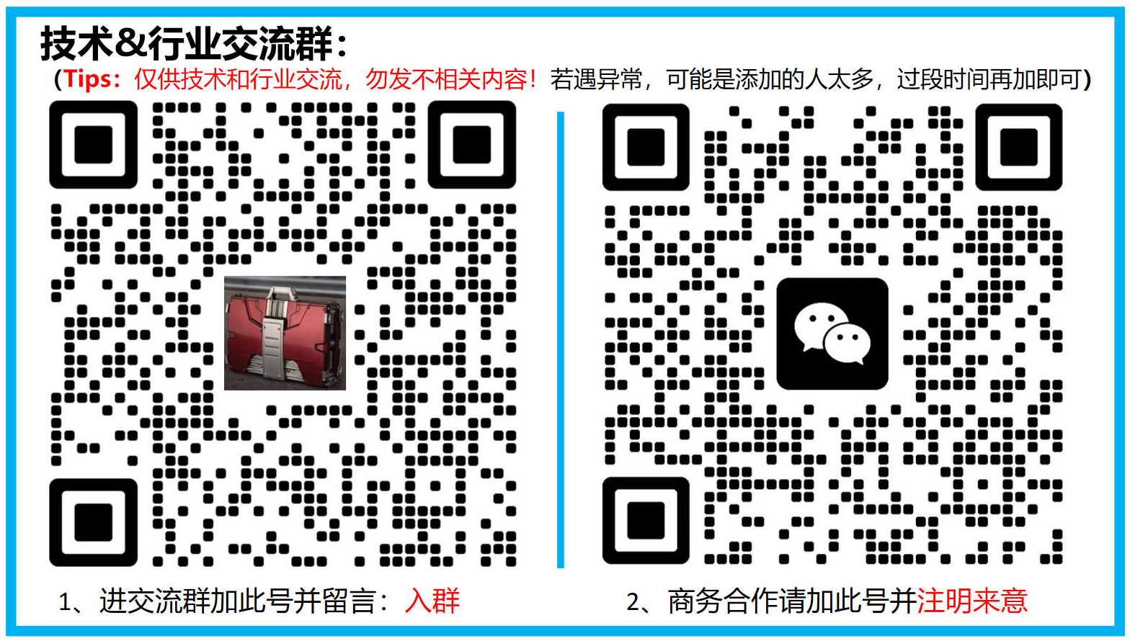

粉丝群友求助的资料，请自取（注：临时记录，动态更新，正式发布后删除）
序号 | 标题 | 下载地址（已含提取码） | 备注
1 | 协作机器人机械手模型 | https://pan.baidu.com/s/1ZUWEYw19V0W__TaoFRtvNw?pwd=1234

以下是热心粉丝朋友分享的资料，笔者将逐一整理发出来！（由于消息太多，部分未收录的可单独联系笔者！）
序号 | 昵称ID | 分享资料 | 备注
1 | 孙工 | 人形机器人资料等
2 | 杨工 | 机械设计论文图纸等
3 | 陆门马 | 人形机器人和机械MATLAB相关资料
4 | 阡陌 | 机器人相关资料
5 | 爱智慧 | 机械常用选型手册、插件与设计库
7 | 这是个名字 | 车身设计和仿真资料+电机学
8 | 華 | 工业机器人相关资料
9 | 大飛 | 密封化工类资料
10 | T | 西门子播图软件教程

